Graph 1
Graphique 1 - Répartition des aides sociales départementales, au 31 décembre 2014 |  |  | RETOUR AU SOMMAIRE

 | Effectifs | %
Aide aux personnes âgées, dont : | 1,392,860 | 33%
Aide aux personnes âgées, hors APA | 141,020 | 3%
APA | 1,251,840 | 30%
Aide aux personnes handicapées | 479,750 | 11%
Aide sociale à l'enfance | 322,050 | 8%
Aide sociale au titre de l'insertion | 1,988,650 | 48%
TOTAL | 4,183,310

Champ : France métropolitaine et DOM (Hors Mayotte)
Sources : Drees, enquête Aide sociale 2014 ; CNAF-CCMSA-DARES.

Graph 2
Graphique 2 - Répartition des aides sociales départementales aux personnes âgées, en décembre 2014 |  |  |  | RETOUR AU SOMMAIRE

 | Effectifs | %
Aides ménagères | 20,110 | 1.44% | 54.7%
APA à domicile | 741,210 | 53.21%
APA en établissement | 510,630 | 36.66% | 45.3%
ASH | 118,780 | 8.53%
Accueil familial | 2,130 | 0.15%

Champ : France métropolitaine et DOM (hors Mayotte)
Source : DREES, enquête Aide sociale 2014.

Carte 1
Carte 1 - Part des bénéficiaires de l’APA en établissement dans l’ensemble des bénéficiaires de l’APA, en décembre 2014 |  |  |  | RETOUR AU SOMMAIRE

Champ : France métropolitaine et DOM (hors Mayotte).
Sources : Drees, Enquête Aide sociale 2014 ; Insee, Estimations provisoires de population - indicateurs sociaux départementaux n°PA03.

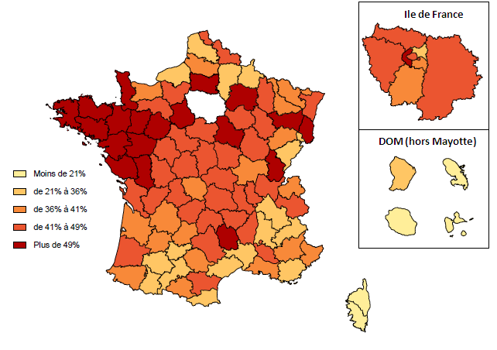
01 | Ain | 46%
02 | Aisne | 30%
03 | Allier | 48%
04 | Alpes de Haute-Provence | 37%
05 | Hautes-Alpes | 33%
06 | Alpes-Maritimes | 41%
07 | Ardèche | 44%
08 | Ardennes | 27%
09 | Ariège | 39%
10 | Aube | 44%
11 | Aude | 43%
12 | Aveyron | 46%
13 | Bouches-du-Rhône | 36%
14 | Calvados | 38%
15 | Cantal | 43%
16 | Charente | 46%
17 | Charente-Maritime | 42%
18 | Cher | 46%
19 | Corrèze | 42%
2A | Corse du Sud | 10%
2B | Haute-Corse | 16%
21 | Côte-d'Or | 48%
22 | Côtes-d'Armor | 57%
23 | Creuse | 37%
24 | Dordogne | 39%
25 | Doubs | 34%
26 | Drôme | 35%
27 | Eure | 43% | Lecture • Les départements ont été classés selon leur part de bénéficiaires d'APA en établissement, selon la méthode de Jenks. À titre d'exemple, cette part est supérieure à 49% dans le Finistère en 2014.
28 | Eure-et-loir | 52%
29 | Finistère | 51%
30 | Gard | 33%
31 | Haute-Garonne | 34%
32 | Gers | 33%
33 | Gironde | 37%
34 | Hérault | 29%
35 | Ille-et-Vilaine | 53%
36 | Indre | 46%
37 | Indre-et-Loire | 46%
38 | Isère | 35%
39 | Jura | 49%
40 | Landes | 44%
41 | Loir-et-Cher | 47%
42 | Loire | 47%
43 | Haute-Loire | 45%
44 | Loire-Atlantique | 59%
45 | Loiret | 42%
46 | Lot | 36%
47 | Lot-et-Garonne | 40%
48 | Lozère | 55%
49 | Maine-et-Loire | 62%
50 | Manche | 50%
51 | Marne | 54%
52 | Haute-Marne | 43%
53 | Mayenne | 65%
54 | Meurthe-et-Moselle | 39%
55 | Meuse | 47%
56 | Morbihan | 51%
57 | Moselle | 38%
58 | Nièvre | 44%
59 | Nord | 42%
60 | Oise | 50%
61 | Orne | 48%
62 | Pas-de-Calais | 25%
63 | Puy-de-Dôme | 43%
64 | Pyrénées-Atlantiques | 40%
65 | Hautes-Pyrénées | 30%
66 | Pyrénées-Orientales | 33%
67 | Bas-Rhin | 43%
68 | Haut-Rhin | 49%
69 | Rhône | 47%
70 | Haute-Saône | 41%
71 | Saône-et-Loire | 40%
72 | Sarthe | 54%
73 | Savoie | 42%
74 | Haute-Savoie | 36%
75 | Paris | 43%
76 | Seine-Maritime | 33%
77 | Seine-et-Marne | 43%
78 | Yvelines | 45%
79 | Deux-Sèvres | 51%
80 | Somme | 37%
81 | Tarn | 39%
82 | Tarn-et-Garonne | 34%
83 | Var | 35%
84 | Vaucluse | 42%
85 | Vendée | 60%
86 | Vienne | 47%
87 | Haute-Vienne | 44%
88 | Vosges | 57%
89 | Yonne | 51%
90 | Territoire de Belfort | 35%
91 | Essonne | 41%
92 | Hauts-de-Seine | 51%
93 | Seine-Saint-Denis | 28%
94 | Val-de-Marne | 40%
95 | Val-d'Oise | 44%
971 | Guadeloupe | 9%
972 | Martinique | 14%
973 | Guyane | 28%
974 | Réunion | 8%

Graph 3
Graphique 3 - Répartition par GIR des bénéficiaires de l'APA en établissement hors dotation globale, en décembre 2014 |  |  |  |  | RETOUR AU SOMMAIRE

GIR1 | GIR2 | GIR3 | GIR4 | Total
18% | 42% | 17% | 23% | 100%

Champ : France métropolitaine et DOM (hors Mayotte)
Source : Drees, Enquête Aide sociale 2014.
GIR1 | 0.17954291757
GIR2 | 0.41601551025
GIR3 | 0.17456867007
GIR4 | 0.2298729021

Graph 4
Graphique 4 - Répartition par GIR des bénéficiaires de l'APA à domicile, en décembre 2014 |  |  |  |  | RETOUR AU SOMMAIRE

GIR1 | GIR2 | GIR3 | GIR4 | TOTAL
2% | 17% | 22% | 59% | 100.00%

Champ : France métropolitaine et DOM (hors Mayotte)
Source : Drees, Enquête Aide sociale 2014.

Carte 2
Carte 2 - Part de bénéficiaires de l’APA à domicile en GIR 1 et 2, en décembre 2014 |  |  |  | RETOUR AU SOMMAIRE

Champ : France métropolitaine et DOM (hors Mayotte).
Sources : Drees, Enquête Aide sociale 2014 ; Insee, Estimations provisoires de population - Indicateurs sociaux départementaux n°PA08.

01 | Ain | 17%
02 | Aisne | 16%
03 | Allier | 13%
04 | Alpes de Haute-Provence | 14%
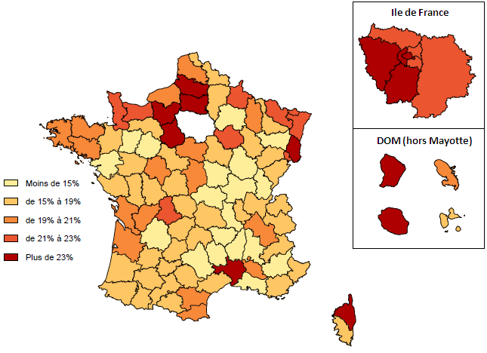
05 | Hautes-Alpes | 16%
06 | Alpes-Maritimes | 17%
07 | Ardèche | 11%
08 | Ardennes | 23%
09 | Ariège | 18%
10 | Aube | 22%
11 | Aude | 20%
12 | Aveyron | 14%
13 | Bouches-du-Rhône | 15%
14 | Calvados | 22%
15 | Cantal | 18%
16 | Charente | 20%
17 | Charente-Maritime | 20%
18 | Cher | 21%
19 | Corrèze | 17%
2A | Corse du Sud | 16%
2B | Haute-Corse | 35%
21 | Côte-d'Or | 15%
22 | Côtes-d'Armor | 20%
23 | Creuse | 15%
24 | Dordogne | 14%
25 | Doubs | 18%
26 | Drôme | 14%
27 | Eure | 34%
28 | Eure-et-loir | 24%
29 | Finistère | 21%
30 | Gard | 28%
31 | Haute-Garonne | 18%
32 | Gers | 17%
33 | Gironde | 20% | Lecture • Les départements ont été classés selon leur proportion de bénéficiaires d'APA à domicile en GIR1 et 2, selon la méthode de Jenks. À titre d'exemple, cette proportion est supérieure à 23% dans l’Oise en 2014.
34 | Hérault | 17%
35 | Ille-et-Vilaine | 17%
36 | Indre | 16%
37 | Indre-et-Loire | 20%
38 | Isère | 19%
39 | Jura | 12%
40 | Landes | 18%
41 | Loir-et-Cher | 18%
42 | Loire | 11%
43 | Haute-Loire | 13%
44 | Loire-Atlantique | 14%
45 | Loiret | 21%
46 | Lot | 15%
47 | Lot-et-Garonne | 16%
48 | Lozère | 9%
49 | Maine-et-Loire | 16%
50 | Manche | 22%
51 | Marne | 14%
52 | Haute-Marne | 17%
53 | Mayenne | 13%
54 | Meurthe-et-Moselle | 16%
55 | Meuse | 20%
56 | Morbihan | 20%
57 | Moselle | 23%
58 | Nièvre | 14%
59 | Nord | 18%
60 | Oise | 27%
61 | Orne | 15%
62 | Pas-de-Calais | 21%
63 | Puy-de-Dôme | 16%
64 | Pyrénées-Atlantiques | 18%
65 | Hautes-Pyrénées | 17%
66 | Pyrénées-Orientales | 19%
67 | Bas-Rhin | 22%
68 | Haut-Rhin | 24%
69 | Rhône | 17%
70 | Haute-Saône | 18%
71 | Saône-et-Loire | 13%
72 | Sarthe | 14%
73 | Savoie | 16%
74 | Haute-Savoie | 16%
75 | Paris | 28%
76 | Seine-Maritime | 19%
77 | Seine-et-Marne | 23%
78 | Yvelines | 27%
79 | Deux-Sèvres | 16%
80 | Somme | 27%
81 | Tarn | 18%
82 | Tarn-et-Garonne | 18%
83 | Var | 17%
84 | Vaucluse | 20%
85 | Vendée | 15%
86 | Vienne | 15%
87 | Haute-Vienne | 23%
88 | Vosges | 13%
89 | Yonne | 16%
90 | Territoire de Belfort | 21%
91 | Essonne | 27%
92 | Hauts-de-Seine | 28%
93 | Seine-Saint-Denis | 22%
94 | Val-de-Marne | 23%
95 | Val-d'Oise | 22%
971 | Guadeloupe | 15%
972 | Martinique | 21%
973 | Guyane | 29%
974 | Réunion | 24%

Graph 5
Graphique 5 - Répartition par sexe des personnes âgées bénéficiaires d'une aide sociale, en décembre 2014 |  |  |  | RETOUR AU SOMMAIRE

5a-Bénéficiaires d'une aide à domicile

 | Hommes | Femmes | TOTAL
Aides ménagères | 29% | 71% | 100%
APA | 29% | 71% | 100%
Total des aides à domicile | 29% | 71% | 100%
Population totale des 60 ans et plus | 44% | 56% | 100%

Champ : France métropolitaine et DOM (hors Mayotte)
Sources : Drees, Enquête Aide sociale 2014 ; Insee, Estimations provisoires de population au 1er janvier 2015 (arrêtées fin 2015)

5b-Bénéficiaires d'une aide en établissement

 | Hommes | Femmes | TOTAL
ASH | 34% | 66% | 100%
APA (hors dotation globale) | 26% | 74% | 100%
Total des aides en établissement | 29% | 71% | 100%
Population en collectivités pour personnes âgées (en 2011) | 25% | 75% | 100%

Champ : France métropolitaine et DOM (hors Mayotte)
Sources : Drees, Enquête Aide sociale 2014 ; Drees, EHPA 2011 ; Insee, Estimations provisoires de population au 1er janvier 2015 (arrêtées fin 2015)

Graph 6
Graphique 6 - Répartion par âge et par type de prestations des personnes âgées bénéficiaires d'une aide sociale à domicile, en décembre 2014*

 | Moins de 65 ans | de 65 à 69 ans | de 70 à 74 ans | de 75 à 79 ans | de 80 à 84 ans | 85 ans ou plus | TOTAL
Aide ménagère | 11% | 15% | 13% | 17% | 19% | 25% | 100%
APA à domicile | 1% | 4% | 7% | 13% | 24% | 51% | 100%
Total des aides | 2% | 5% | 7% | 13% | 23% | 50% | 100%
Population totale des 60 ans ou plus | 25% | 23% | 15% | 14% | 12% | 12% | 100%
* Sur la base de 87 départements ayant renseigné la répartition par âge.
Sources : Drees, Enquête Aide sociale 2014 ; Insee, Estimations provisoires de population au 1er janvier 2015 (arrêtées fin 2015)
Champ : France métropolitaine et DOM (hors Mayotte) |  |  |  |  |  |  | RETOUR AU SOMMAIRE

Graph 7
Graphique 7 - Répartition par âge des personnnes âgées bénéficiaires d'une aide en établissement, en décembre 2014*

 | Moins de 65 ans | de 65 à 69 ans | de 70 à 74 ans | de 75 à 79 ans | de 80 à 84 ans | 85 ans ou plus | TOTAL
Aide sociale à l'hébergement (ASH) | 5% | 9% | 9% | 13% | 19% | 45% | 100%
APA en établissement | 2% | 3% | 4% | 8% | 16% | 67% | 100%
Total des aides | 3% | 5% | 6% | 10% | 17% | 59% | 100%
Population en collectivités pour personnes âgées (en 2011) | 4% | 4% | 5% | 10% | 19% | 58% | 100%
* Sur la base de 84 départements ayant renseigné la répartition par âge.
Sources : Drees, Enquête Aide sociale 2014 ; Drees, Enquête EHPA 2011.
Champ : France métropolitaine et DOM (hors Mayotte)

 |  |  |  |  |  |  | RETOUR AU SOMMAIRE

Graph 8
Graphique 8 - Répartition des bénéficaires de l'APA à domicile par GIR et par tranche d'âge, en décembre 2014*
 |  |  |  |  |  | RETOUR AU SOMMAIRE
Tranches d'âges | GIR 1 | GIR 2 | GIR 3 | GIR 4 | Population totale des 60 ans ou plus
moins de 65 ans | 1% | 1% | 1% | 2% | 25%
de 65 à 69 ans | 3% | 4% | 4% | 5% | 23%
de 70 à 74 ans | 6% | 6% | 6% | 7% | 15%
de 75 à 79 ans | 12% | 13% | 12% | 14% | 14%
de 80 à 84 ans | 22% | 22% | 22% | 25% | 12%
85 ans et plus | 57% | 55% | 55% | 47% | 12%
* Sur la base de 87 départements ayant renseigné la répartition par âge.
Sources : Drees, enquête aide sociale 2014 ; Insee, Estimations provisoires de population au 1er janvier 2015 (arrêtées fin 2015)
Champ : France métropolitaine et DOM (hors Mayotte)

Graph 9
Graphique 9 - Répartition des bénéficaires de l'APA en établissement hors dotation globale par GIR et par tranches d'âge, en décembre 2014*

Tranches d'âges | GIR 1 | GIR 2 | GIR 3 | GIR 4 | Population en collectivités pour personnes âgées (en 2011) | RETOUR AU SOMMAIRE
moins de 65 ans | 1% | 1% | 2% | 3% | 4%
de 65 à 69 ans | 2% | 3% | 4% | 4% | 4%
de 70 à 74 ans | 3% | 4% | 4% | 4% | 5%
de 75 à 79 ans | 7% | 8% | 8% | 7% | 10%
de 80 à 84 ans | 16% | 17% | 16% | 16% | 19%
85 ans et plus | 70% | 67% | 67% | 66% | 58%
* Sur la base de 86 départements ayant renseigné la répartition par âge.
Sources : Drees, Enquête aide sociale 2014 ; Drees, Enquête EHPA 2011.
Champ : France métropolitaine et DOM (hors Mayotte).

Graph 10
Graphique 10 - Répartition des aides sociales aux personnes handicapées à domicile ou en établissement, au 31 décembre 2014

 | Effectifs | %
Aides ménagères | 20,687 | 4% | 68%
ACTP à domicile | 58,654 | 12% |  | RETOUR AU SOMMAIRE
PCH | 249,010 | 52%
ASH | 114,533 | 24% | 32%
Accueil de jour ou accueil par des particuliers | 23,761 | 5%
ACTP en établissement | 13,104 | 3%

Champ : France métropolitaine et DOM (Hors Mayotte)
Source : Drees, enquête Aide sociale 2014

Carte 3
Carte 3 - Taux de bénéficiaires de la PCH, au 31 décembre 2014

Champ : France métropolitaine et DOM (hors Mayotte).
Sources : Drees, Enquête Aide sociale 2014 ; Insee, Estimations provisoires de population - Indicateurs sociaux départementaux n°HA06. |  |  |  | RETOUR AU SOMMAIRE

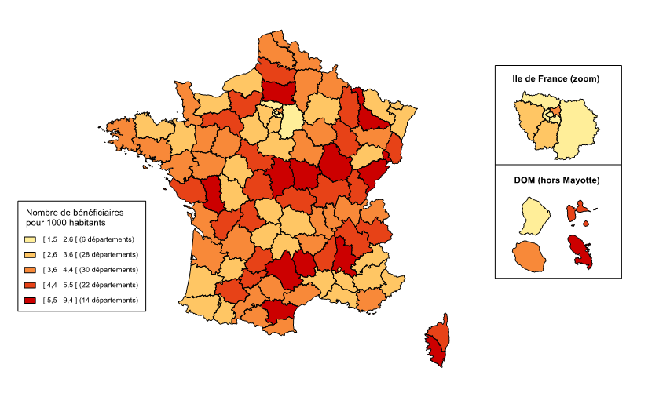
 |  | Nombre de bénéficiaires pour 1000 habitants
01 | Ain | 3.6
02 | Aisne | 3.8
03 | Allier | 4.6
04 | Alpes de Haute-Provence | 3.4
05 | Hautes-Alpes | 3.4
06 | Alpes-Maritimes | 3.0
07 | Ardèche | 4.6
08 | Ardennes | 3.7
09 | Ariège | 4.0
10 | Aube | 3.7
11 | Aude | 7.6
12 | Aveyron | 5.6
13 | Bouches-du-Rhône | 3.1
14 | Calvados | 2.7
15 | Cantal | 3.0
16 | Charente | 5.2
17 | Charente-Maritime | 4.3
18 | Cher | 6.2
19 | Corrèze | 3.5
2A | Corse du Sud | 6.4
2B | Haute-Corse | 5.0
21 | Côte-d'Or | 6.5
22 | Côtes-d'Armor | 3.5
23 | Creuse | 3.5
24 | Dordogne | 3.7
25 | Doubs | 6.4
26 | Drôme | 6.4
27 | Eure | 4.7
28 | Eure-et-loir | 3.4
29 | Finistère | 3.8
30 | Gard | 3.2
31 | Haute-Garonne | 3.7
32 | Gers | 4.9
33 | Gironde | 3.6
34 | Hérault | 4.3
35 | Ille-et-Vilaine | 3.1
36 | Indre | 4.6
37 | Indre-et-Loire | 3.3
38 | Isère | 4.6 | 0.8
39 | Jura | 5.4
40 | Landes | 2.7
41 | Loir-et-Cher | 4.5
42 | Loire | 4.3
43 | Haute-Loire | 4.2
44 | Loire-Atlantique | 3.9
45 | Loiret | 3.3
46 | Lot | 5.2
47 | Lot-et-Garonne | 3.4
48 | Lozère | 9.4
49 | Maine-et-Loire | 4.1
50 | Manche | 4.0
51 | Marne | 2.9
52 | Haute-Marne | 4.7
53 | Mayenne | 4.2
54 | Meurthe-et-Moselle | 5.8
55 | Meuse | 4.4
56 | Morbihan | 3.6
57 | Moselle | 3.0
58 | Nièvre | 5.5
59 | Nord | 4.2
60 | Oise | 5.5
61 | Orne | 4.5
62 | Pas-de-Calais | 4.0
63 | Puy-de-Dôme | 3.1
64 | Pyrénées-Atlantiques | 3.5
65 | Hautes-Pyrénées | 3.0
66 | Pyrénées-Orientales | 3.6
67 | Bas-Rhin | 3.4
68 | Haut-Rhin | 4.7
69 | Rhône | 4.0
70 | Haute-Saône | 3.2
71 | Saône-et-Loire | 4.6
72 | Sarthe | 4.0
73 | Savoie | 4.9
74 | Haute-Savoie | 4.2
75 | Paris | 2.1
76 | Seine-Maritime | 2.8
77 | Seine-et-Marne | 2.4
78 | Yvelines | 3.0
79 | Deux-Sèvres | 6.4
80 | Somme | 4.6
81 | Tarn | 4.0
82 | Tarn-et-Garonne | 4.6
83 | Var | 3.8
84 | Vaucluse | 3.2
85 | Vendée | 4.9
86 | Vienne | 3.5
87 | Haute-Vienne | 4.7
88 | Vosges | 4.3
89 | Yonne | 3.9
90 | Territoire de Belfort | 5.7
91 | Essonne | 2.8
92 | Hauts-de-Seine | 1.5
93 | Seine-Saint-Denis | 3.7
94 | Val-de-Marne | 2.1
95 | Val-d'Oise | 2.5
971 | Guadeloupe | 5.0
972 | Martinique | 5.9
973 | Guyane | 2.1
974 | Réunion | 4.0

Carte 4
Carte 4 - Part des mesures d'aide à domicile dans l'ensemble des aides aux personnes handicapées, au 31 décembre 2014 |  |  | RETOUR AU SOMMAIRE

Champ : France métropolitaine et DOM (hors Mayotte).
Source : Drees, Enquête Aide sociale 2014

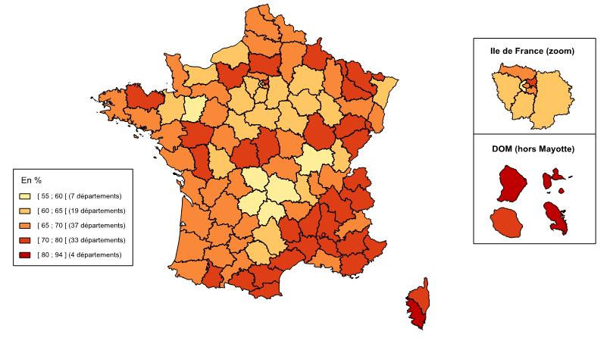
01 | Ain | 65%
02 | Aisne | 65%
03 | Allier | 67%
04 | Alpes de Haute-Provence | 71%
05 | Hautes-Alpes | 69%
06 | Alpes-Maritimes | 72%
07 | Ardèche | 75%
08 | Ardennes | 77%
09 | Ariège | 72%
10 | Aube | 65%
11 | Aude | 78%
12 | Aveyron | 63%
13 | Bouches-du-Rhône | 67%
14 | Calvados | 61%
15 | Cantal | 56%
16 | Charente | 65%
17 | Charente-Maritime | 65%
18 | Cher | 71%
19 | Corrèze | 55%
2A | Corse du Sud | 94%
2B | Haute-Corse | 77%
21 | Côte-d'Or | 73%
22 | Côtes-d'Armor | 73%
23 | Creuse | 58%
24 | Dordogne | 66%
25 | Doubs | 74%
26 | Drôme | 76%
27 | Eure | 74%
28 | Eure-et-loir | 63%
29 | Finistère | 66%
30 | Gard | 75%
31 | Haute-Garonne | 70%
32 | Gers | 68%
33 | Gironde | 68%
34 | Hérault | 77%
35 | Ille-et-Vilaine | 61%
36 | Indre | 72%
37 | Indre-et-Loire | 65%
38 | Isère | 75%
39 | Jura | 65%
40 | Landes | 69%
41 | Loir-et-Cher | 64%
42 | Loire | 63%
43 | Haute-Loire | 65%
44 | Loire-Atlantique | 67%
45 | Loiret | 62%
46 | Lot | 70%
47 | Lot-et-Garonne | 66%
48 | Lozère | 73%
49 | Maine-et-Loire | 73%
50 | Manche | 66%
51 | Marne | 64%
52 | Haute-Marne | 60%
53 | Mayenne | 57%
54 | Meurthe-et-Moselle | 79%
55 | Meuse | 70%
56 | Morbihan | 65%
57 | Moselle | 74%
58 | Nièvre | 69%
59 | Nord | 68%
60 | Oise | 72%
61 | Orne | 70%
62 | Pas-de-Calais | 69%
63 | Puy-de-Dôme | 59%
64 | Pyrénées-Atlantiques | 65%
65 | Hautes-Pyrénées | 71%
66 | Pyrénées-Orientales | 76%
67 | Bas-Rhin | 64%
68 | Haut-Rhin | 66%
69 | Rhône | 68%
70 | Haute-Saône | 70%
71 | Saône-et-Loire | 57%
72 | Sarthe | 67%
73 | Savoie | 71%
74 | Haute-Savoie | 73%
75 | Paris | 69%
76 | Seine-Maritime | 63%
77 | Seine-et-Marne | 62%
78 | Yvelines | 62%
79 | Deux-Sèvres | 72%
80 | Somme | 69%
81 | Tarn | 64%
82 | Tarn-et-Garonne | 70%
83 | Var | 73%
84 | Vaucluse | 72%
85 | Vendée | 70%
86 | Vienne | 63%
87 | Haute-Vienne | 67%
88 | Vosges | 69%
89 | Yonne | 62%
90 | Territoire de Belfort | 79%
91 | Essonne | 64%
92 | Hauts-de-Seine | 58%
93 | Seine-Saint-Denis | 73%
94 | Val-de-Marne | 65%
95 | Val-d'Oise | 68%
971 | Guadeloupe | 87%
972 | Martinique | 91%
973 | Guyane | 91%
974 | Réunion | 79%

Graph 12
Graphique 12 - Répartition par sexe des personnes handicapées selon le type d’aide, au 31 décembre 2014

Champ : France métropolitaine et DOM (Hors Mayotte)
Source : Drees, enquête Aide sociale 2014 ; Insee, Estimations provisoires de population au 1er janvier 2015 (arrêtées fin 2015). |  |  | RETOUR AU SOMMAIRE

 | Répartition (en %)
 | Hommes | Femmes
Aides à l'accueil | 57% | 43%
PCH | 51% | 49%
ACTP | 50% | 50%
Aides à domicile, hors ACTP et PCH | 52% | 48%
Population totale | 52% | 48%

Graph 13
Graphique 13 - Répartition par âge des personnes handicapées selon le type d’aide, au 31 décembre 2014

Champ : France métropolitaine et DOM (Hors Mayotte)
Source : Drees, enquête Aide sociale 2014 ; Insee, Estimations provisoires de population au 1er janvier 2015 (arrêtées fin 2015). |  |  |  |  |  |  | RETOUR AU SOMMAIRE

 | Répartition (en %)
 | Moins de 20 ans | De 20 à 29 ans | De 30 à 39 ans | De 40 à 49 ans | De 50 à 59 ans | 60 ans et plus
Aides à l'accueil | 0.4% | 18.8% | 17.9% | 22.4% | 24.1% | 16.4%
PCH | 6.4% | 13.1% | 12.2% | 18.7% | 27.5% | 22.0%
ACTP | - | 1.6% | 17.0% | 24.5% | 25.9% | 31.1%
Aides à domicile, hors ACTP et PCH | 0.1% | 2.9% | 9.4% | 24.9% | 47.2% | 15.4%
Population totale | 24.5% | 11.7% | 12.3% | 13.7% | 13.1% | 24.6%

